상품제안서
{GEO스포츠쿨타올(opp-중)}KC인증/냉동타올/쿨타올/습식타올/스포츠타올 | 상품코드: F28377

 |  |  |  |  |  |  | 02-412-0044 | www.easy1.co.kr
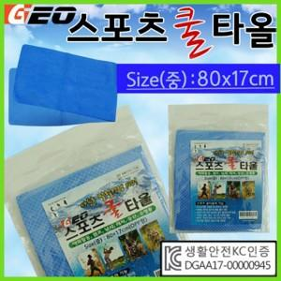

【상세/제작정보】

【인쇄/포장옵션】 | / OPP(비닐)

【공급단가】 | 수량 | 100~ | 300~ | 500~ | 1,000~ | 3,000~
*VAT별도 | 단가 | 1,850원 | 1,830원 | 1,780원 | 1,710원 | 1,640원

【상품 URL】 | https://dev.easy1.co.kr:443/src/goods_detail.php?gdno=28377

